3_1
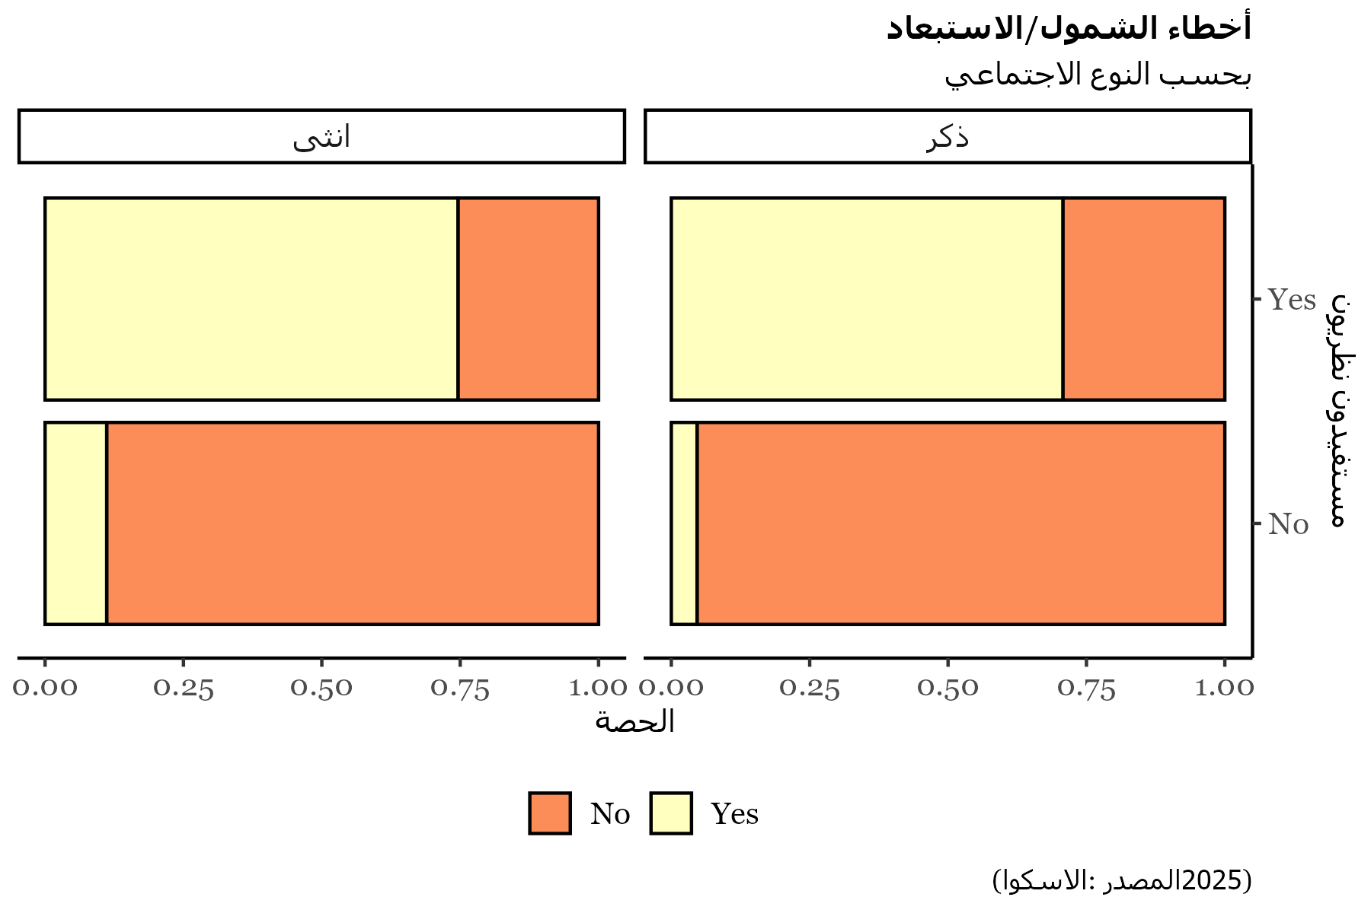
Beneficiaries | theo_beneficiary | انثى | ذكر
No | No | 2730 | 4083
No | Yes | 472 | 230
Yes | No | 342 | 199
Yes | Yes | 1386 | 556

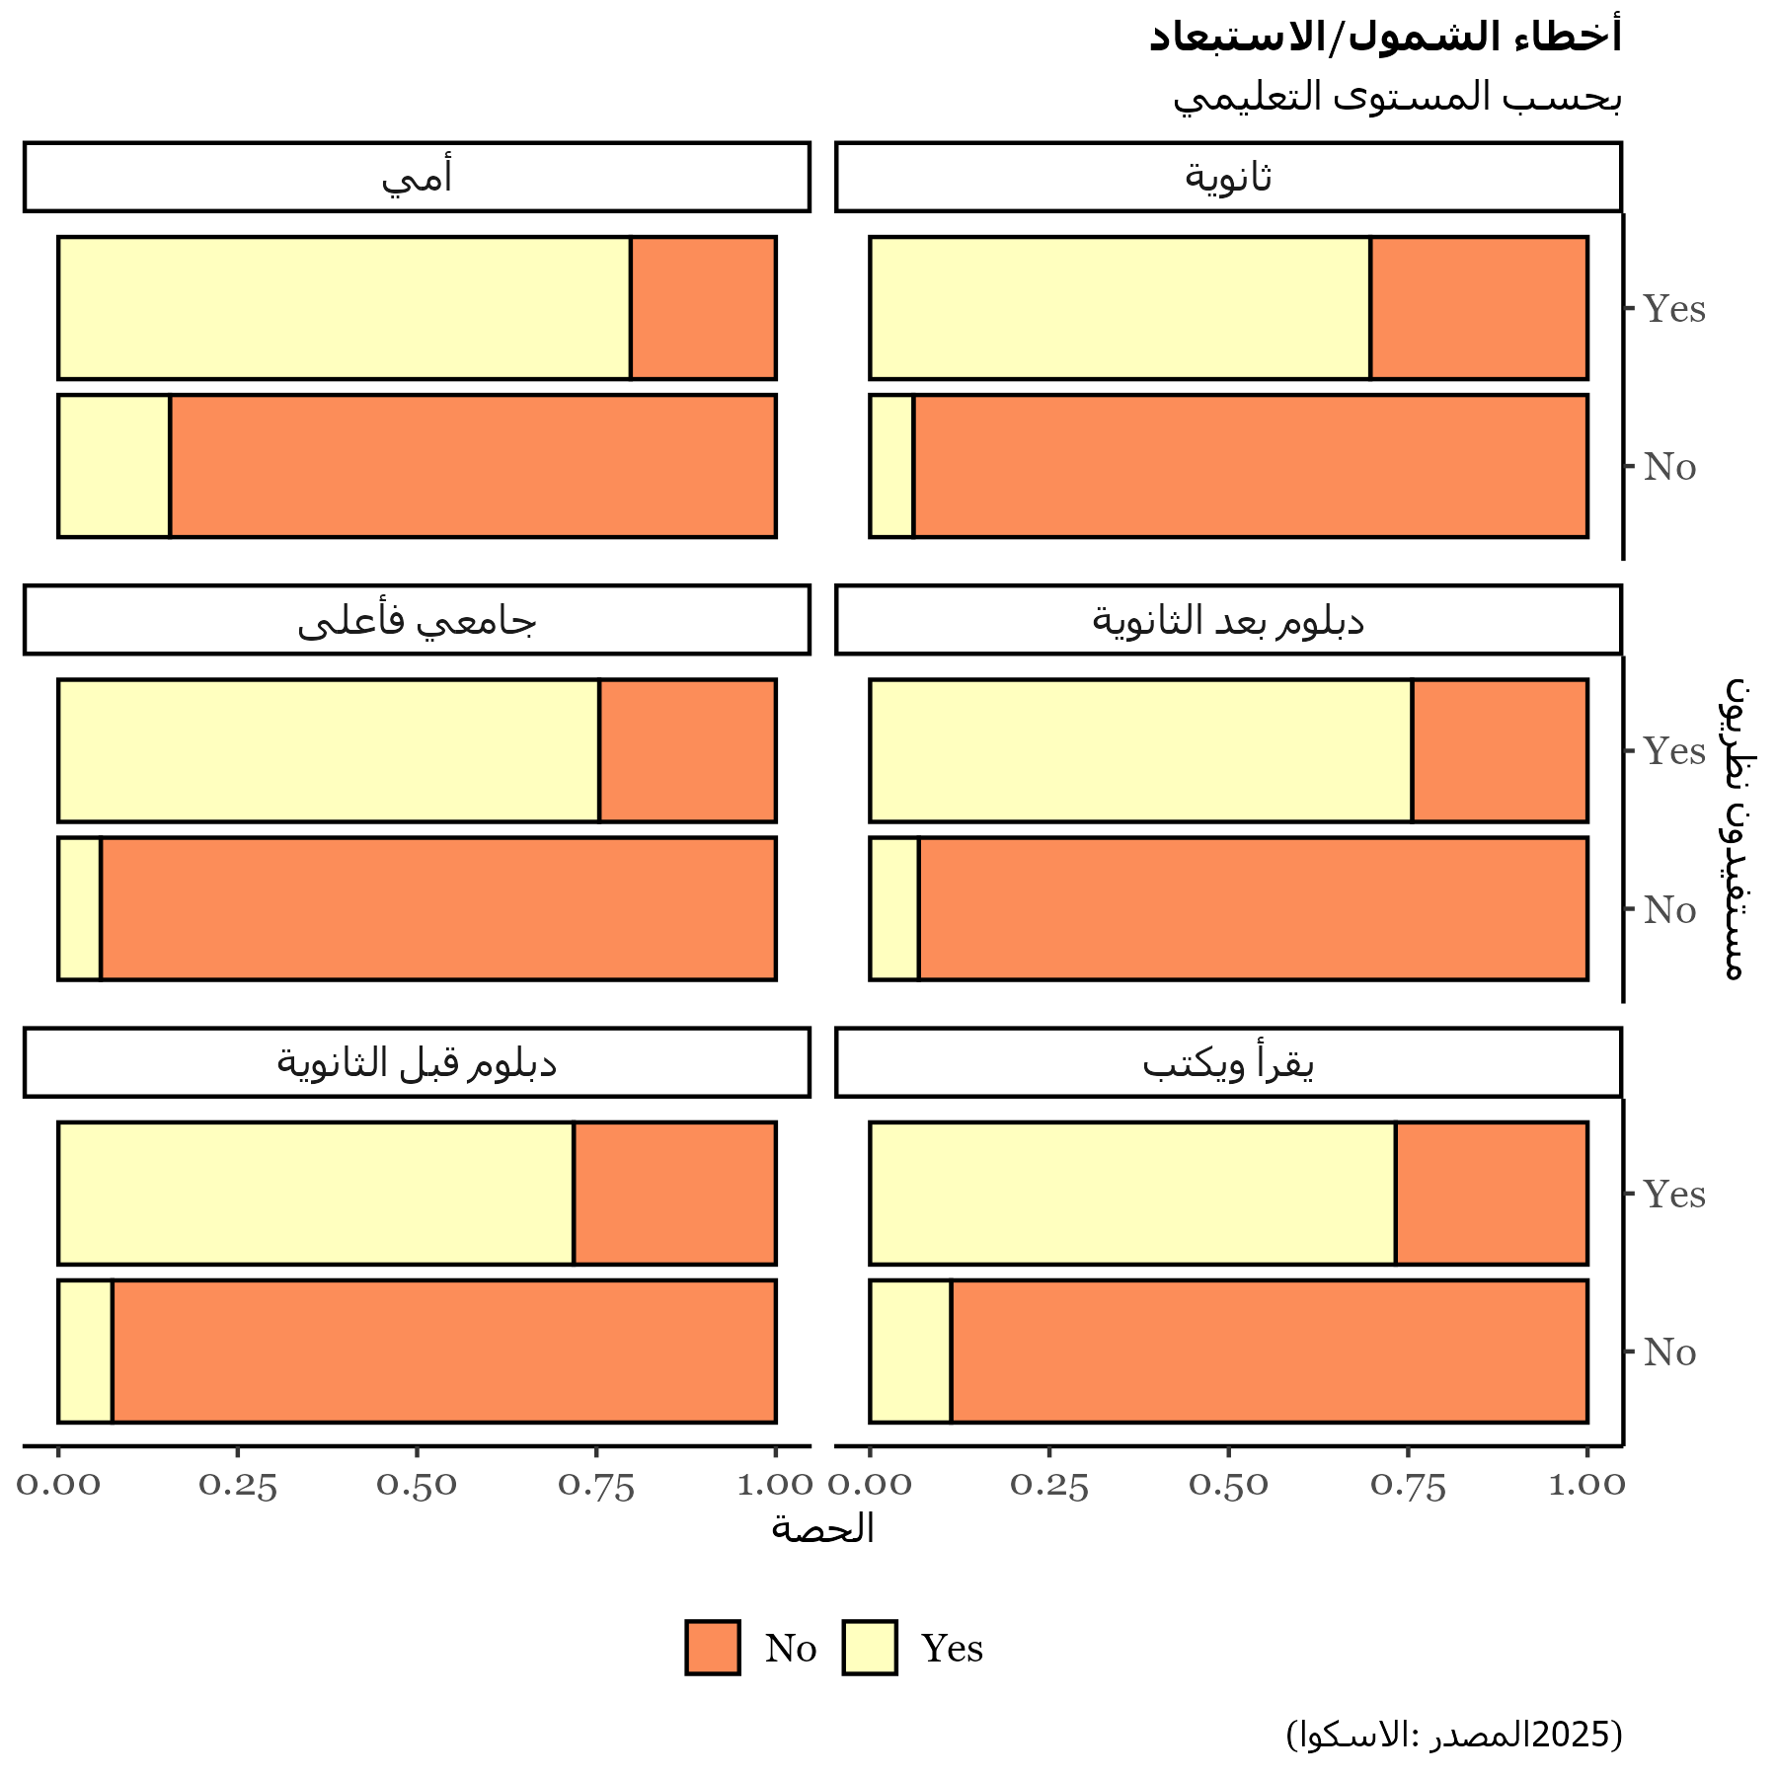
Beneficiaries | theo_beneficiary | أمي | ثانوية | جامعي فأعلى | دبلوم بعد الثانوية | دبلوم قبل الثانوية | يقرأ ويكتب
No | No | 364 | 1587 | 1516 | 1469 | 1500 | 377
No | Yes | 69 | 178 | 79 | 78 | 206 | 92
Yes | No | 67 | 102 | 95 | 107 | 122 | 48
Yes | Yes | 272 | 410 | 242 | 241 | 525 | 252

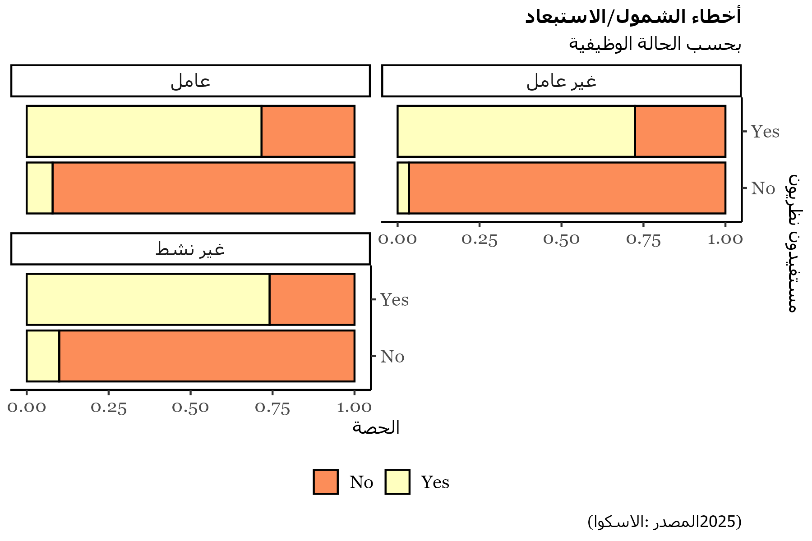
Beneficiaries | theo_beneficiary | عامل | غير عامل | غير نشط
No | No | 1857 | 2204 | 2752
No | Yes | 124 | 99 | 479
Yes | No | 159 | 79 | 303
Yes | Yes | 313 | 260 | 1369

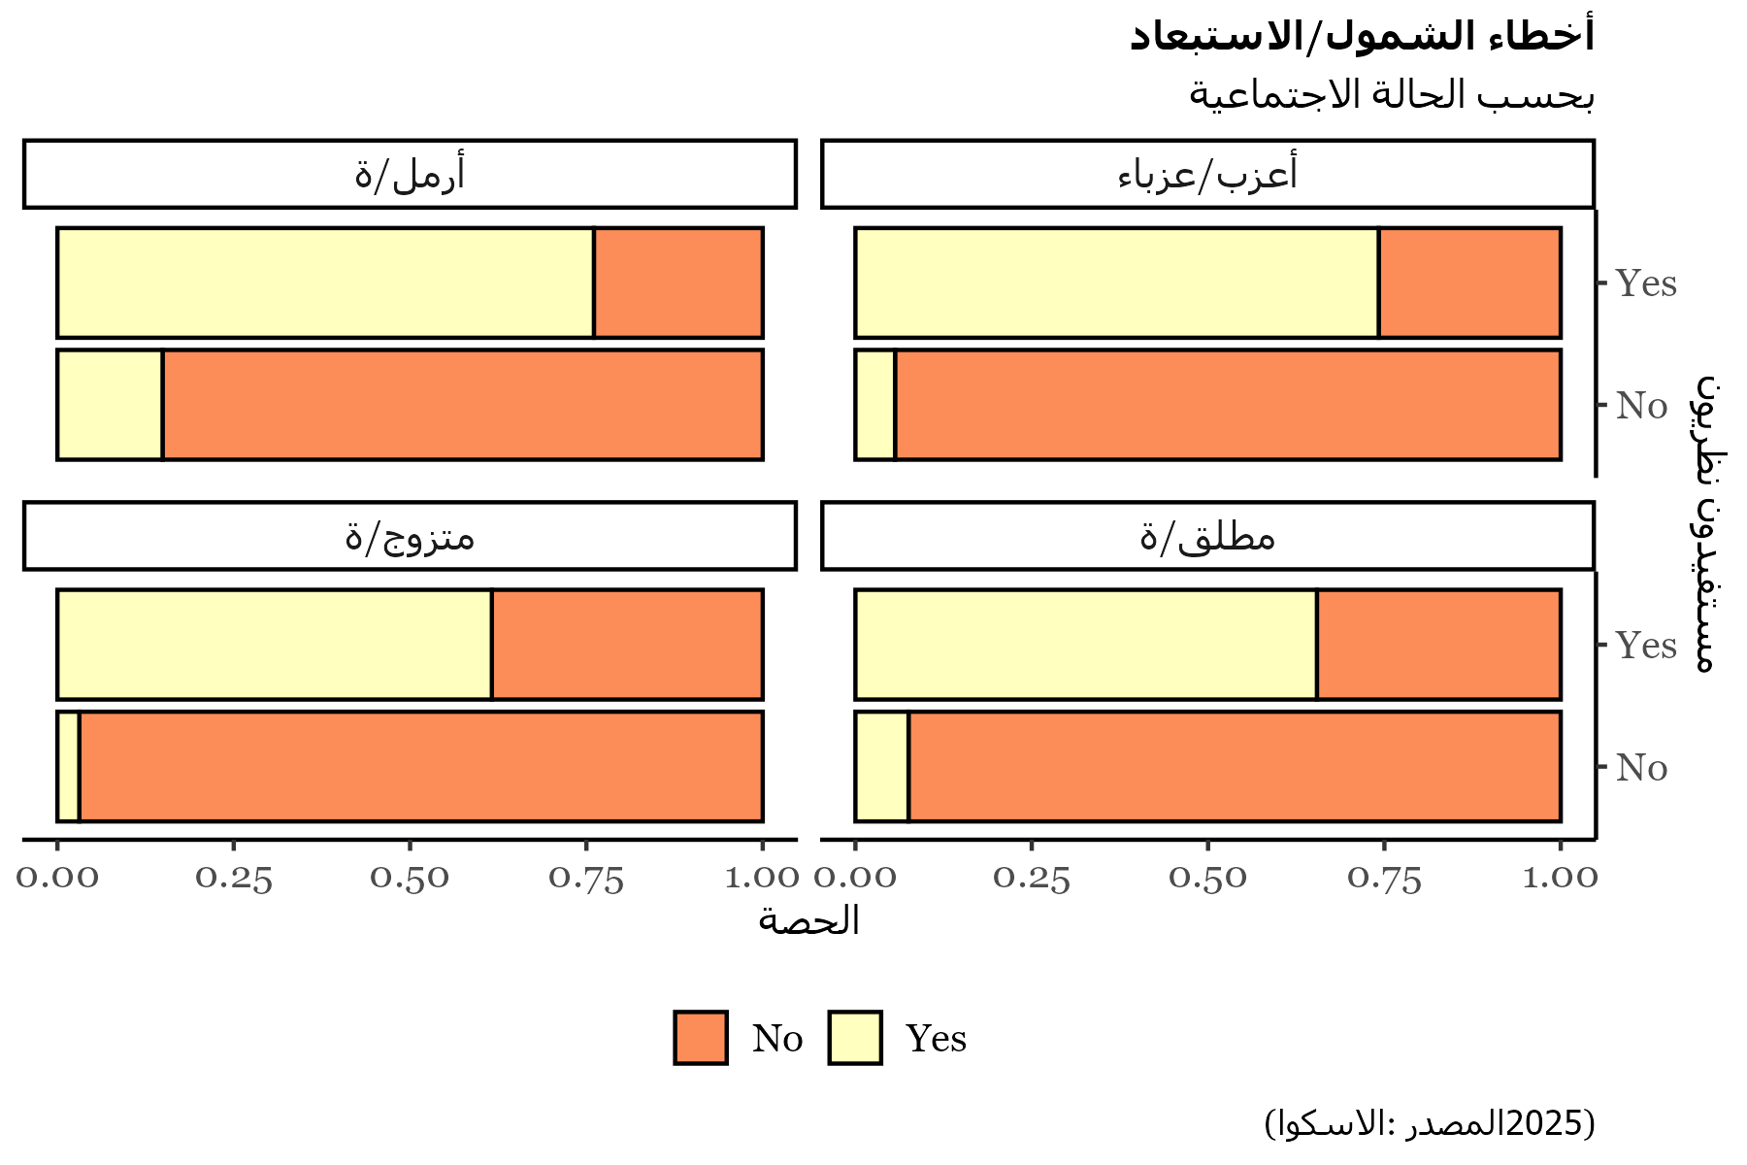
Beneficiaries | theo_beneficiary | أرمل/ة | أعزب/عزباء | متزوج/ة | مطلق/ة
No | No | 2163 | 84 | 4345 | 221
No | Yes | 507 | 8 | 159 | 28
Yes | No | 379 | 5 | 139 | 18
Yes | Yes | 1611 | 23 | 255 | 53

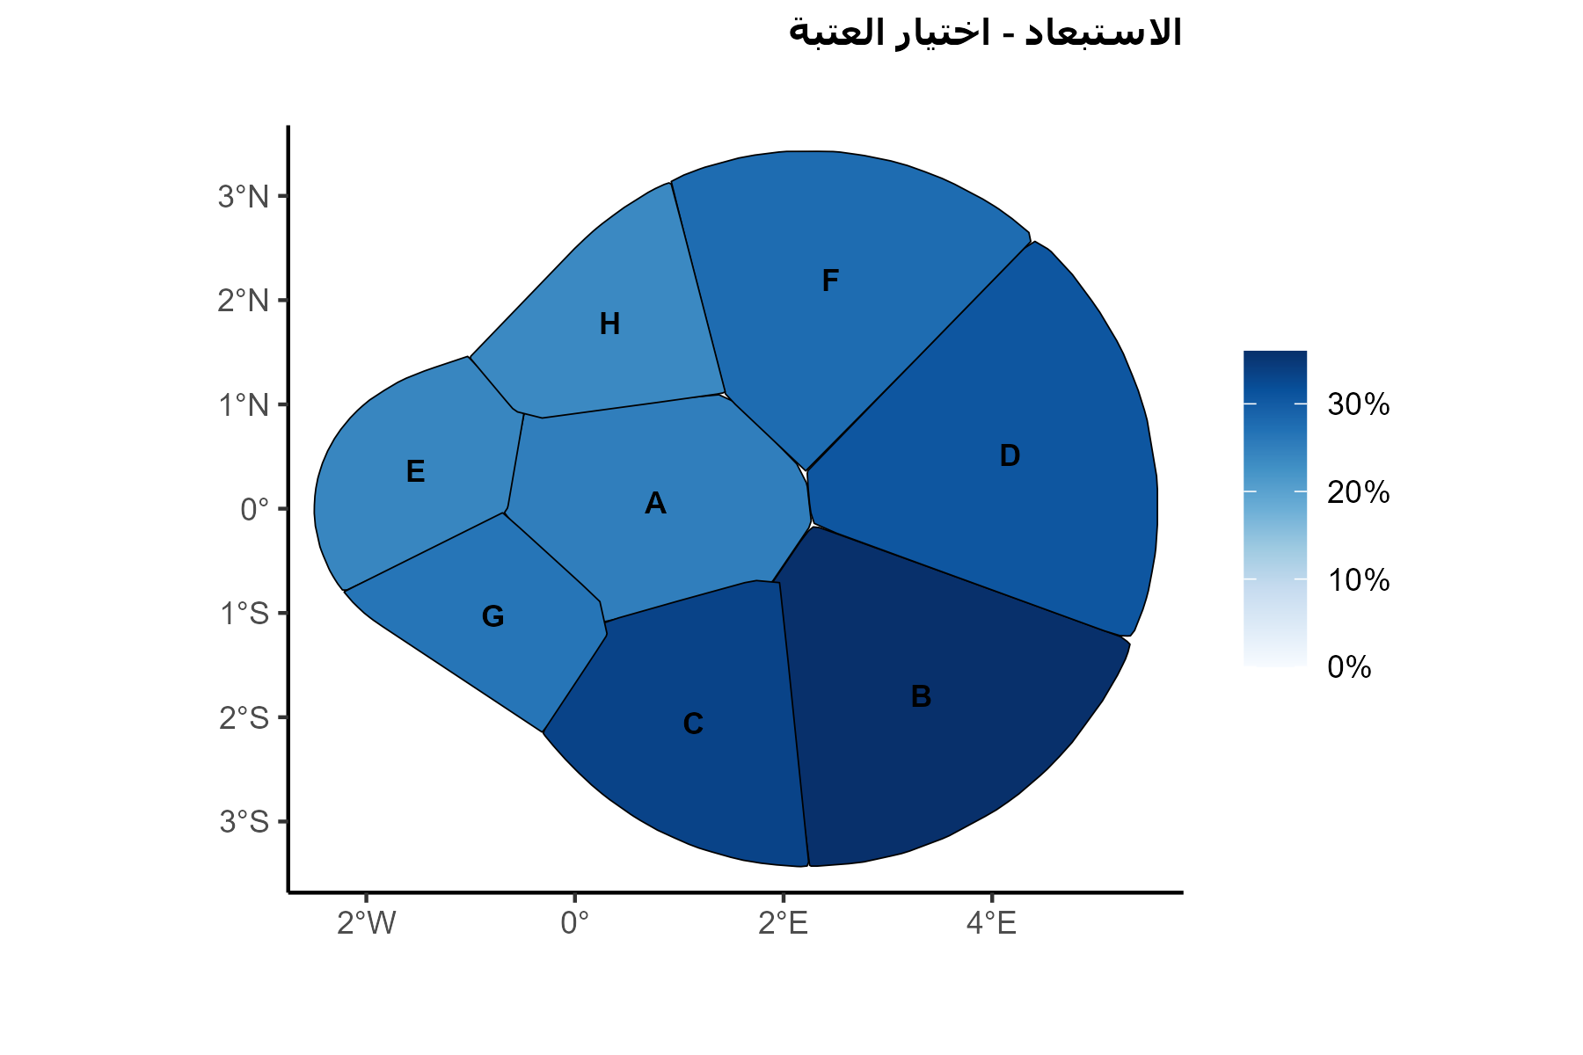
Governorate | exc_error
أ | 0.25161290323
ب | 0.36
ج | 0.33333333333
د | 0.30769230769
ه | 0.24137931034
و | 0.27667269439
ز | 0.26430298147
ح | 0.23644251627

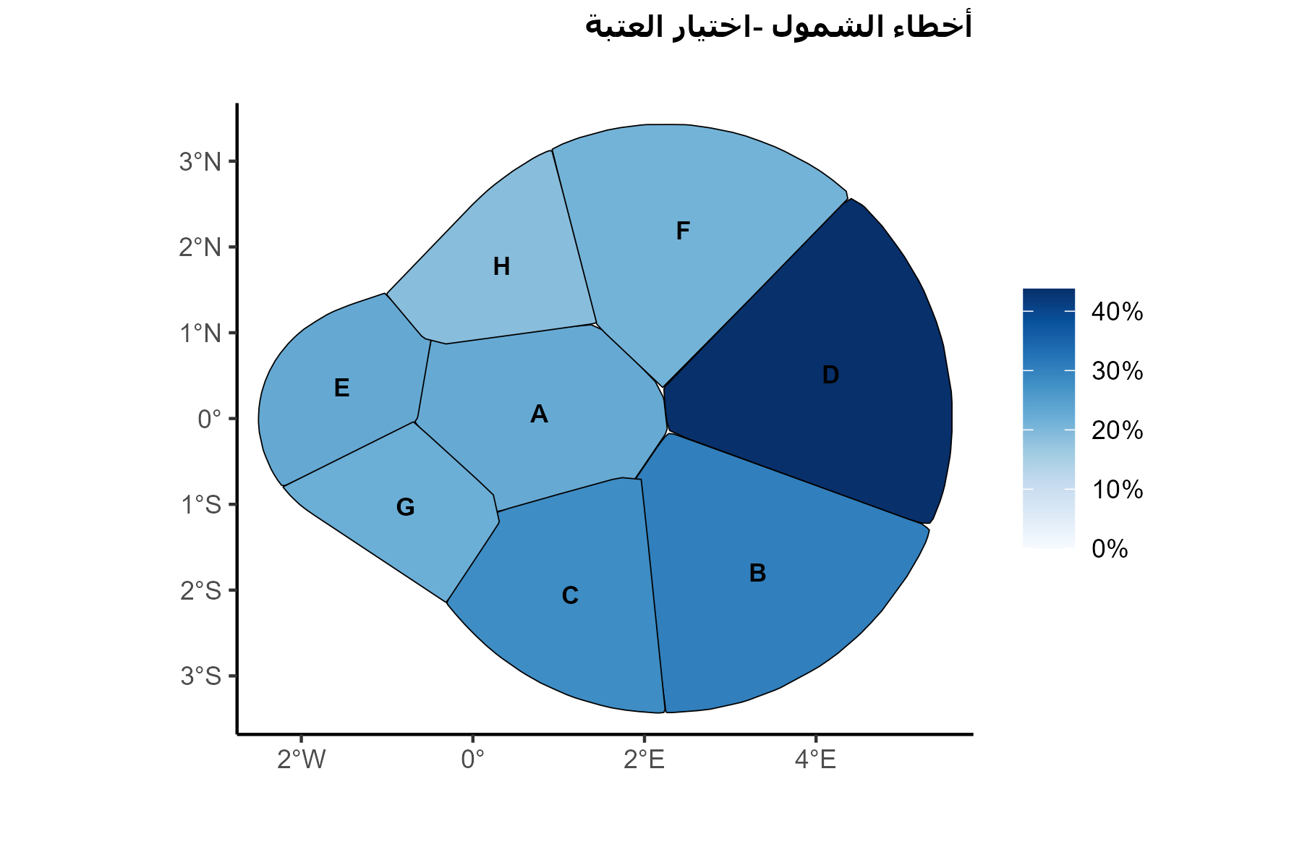
Governorate | incl_error
أ | 0.22666666667
ب | 0.30434782609
ج | 0.28125
د | 0.4375
ه | 0.22807017544
و | 0.20948616601
ز | 0.21899059025
ح | 0.18894009217

3_2
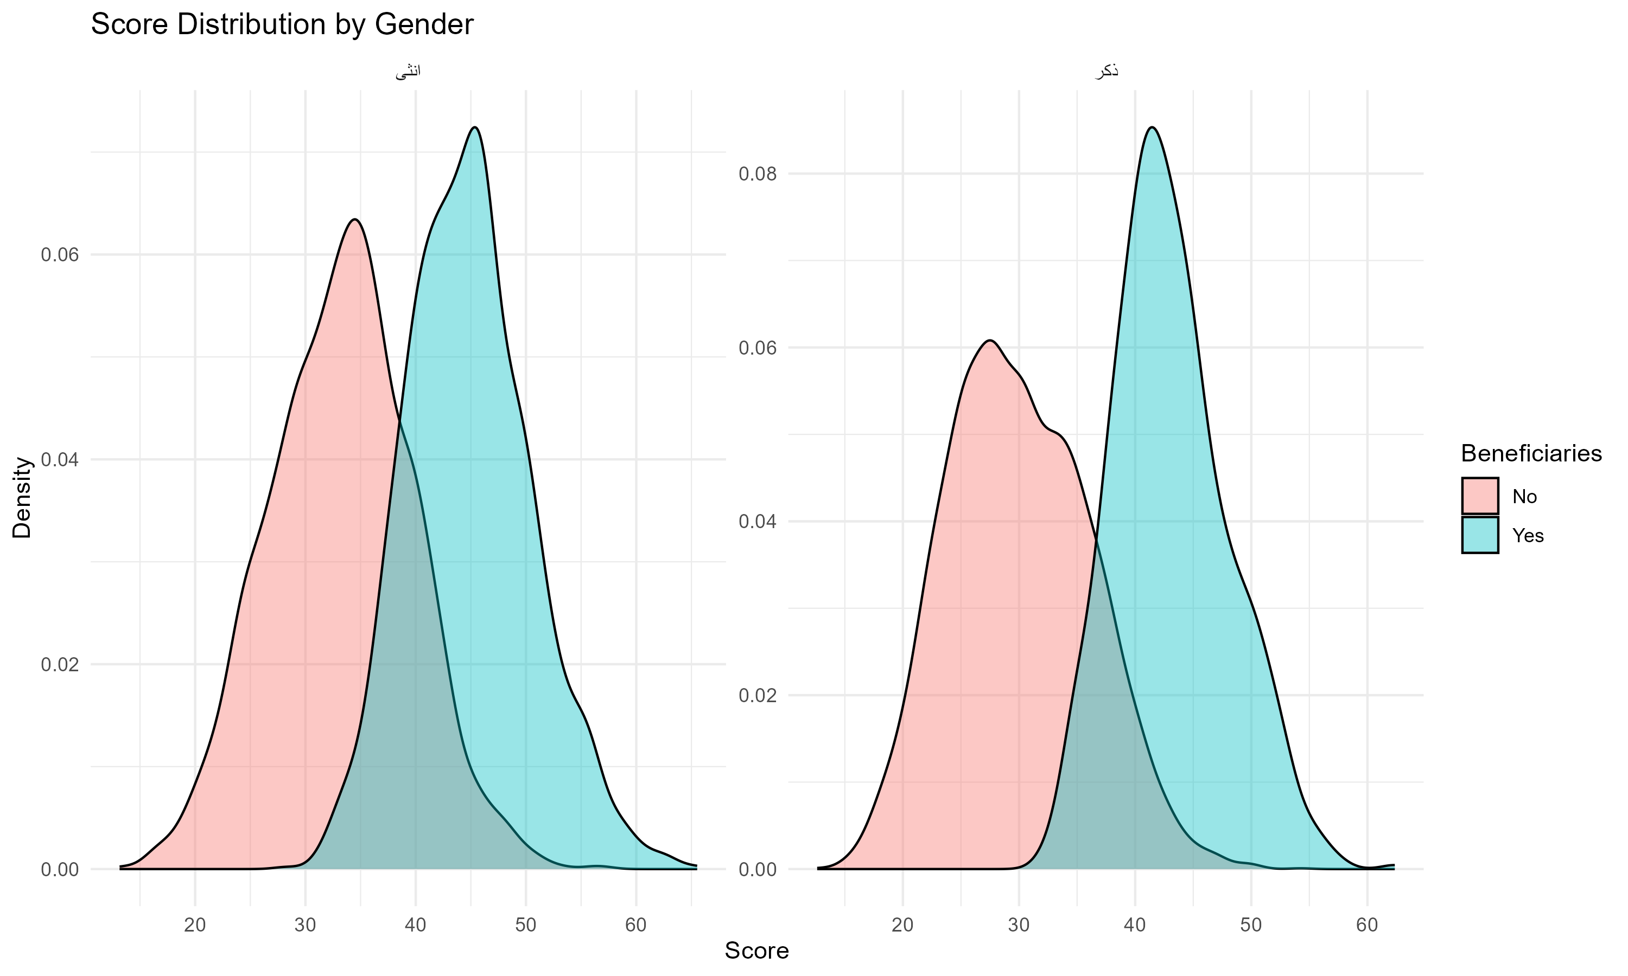
Gender | No | Yes
انثى | 3202 | 1728
ذكر | 4313 | 755

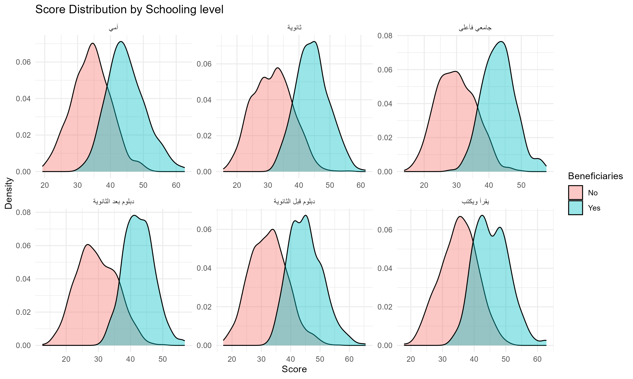
Schooling level | No | Yes
أمي | 433 | 339
ثانوية | 1765 | 512
جامعي فأعلى | 1595 | 337
دبلوم بعد الثانوية | 1547 | 348
دبلوم قبل الثانوية | 1706 | 647
يقرأ ويكتب | 469 | 300

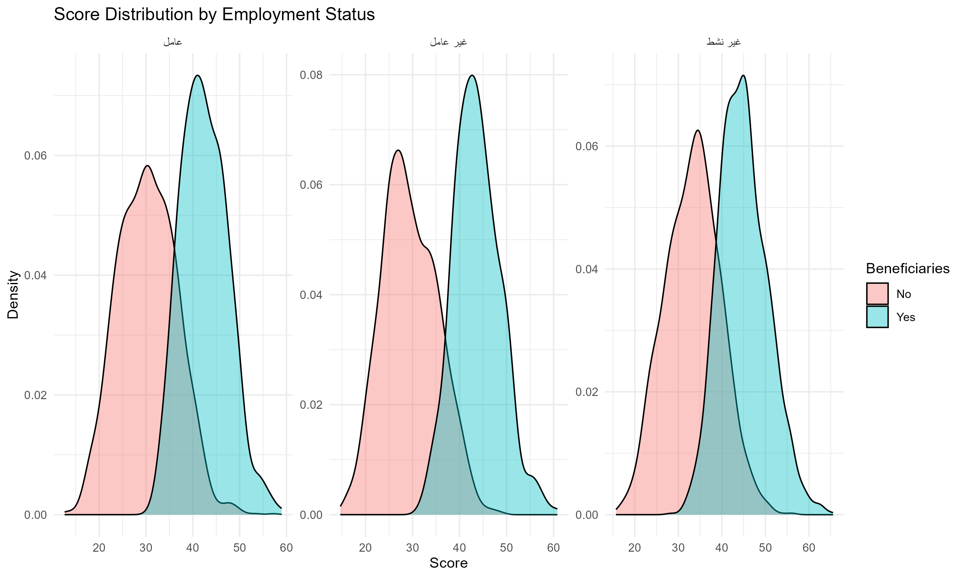
Employment Status | No | Yes
عامل | 1981 | 472
غير عامل | 2303 | 339
غير نشط | 3231 | 1672

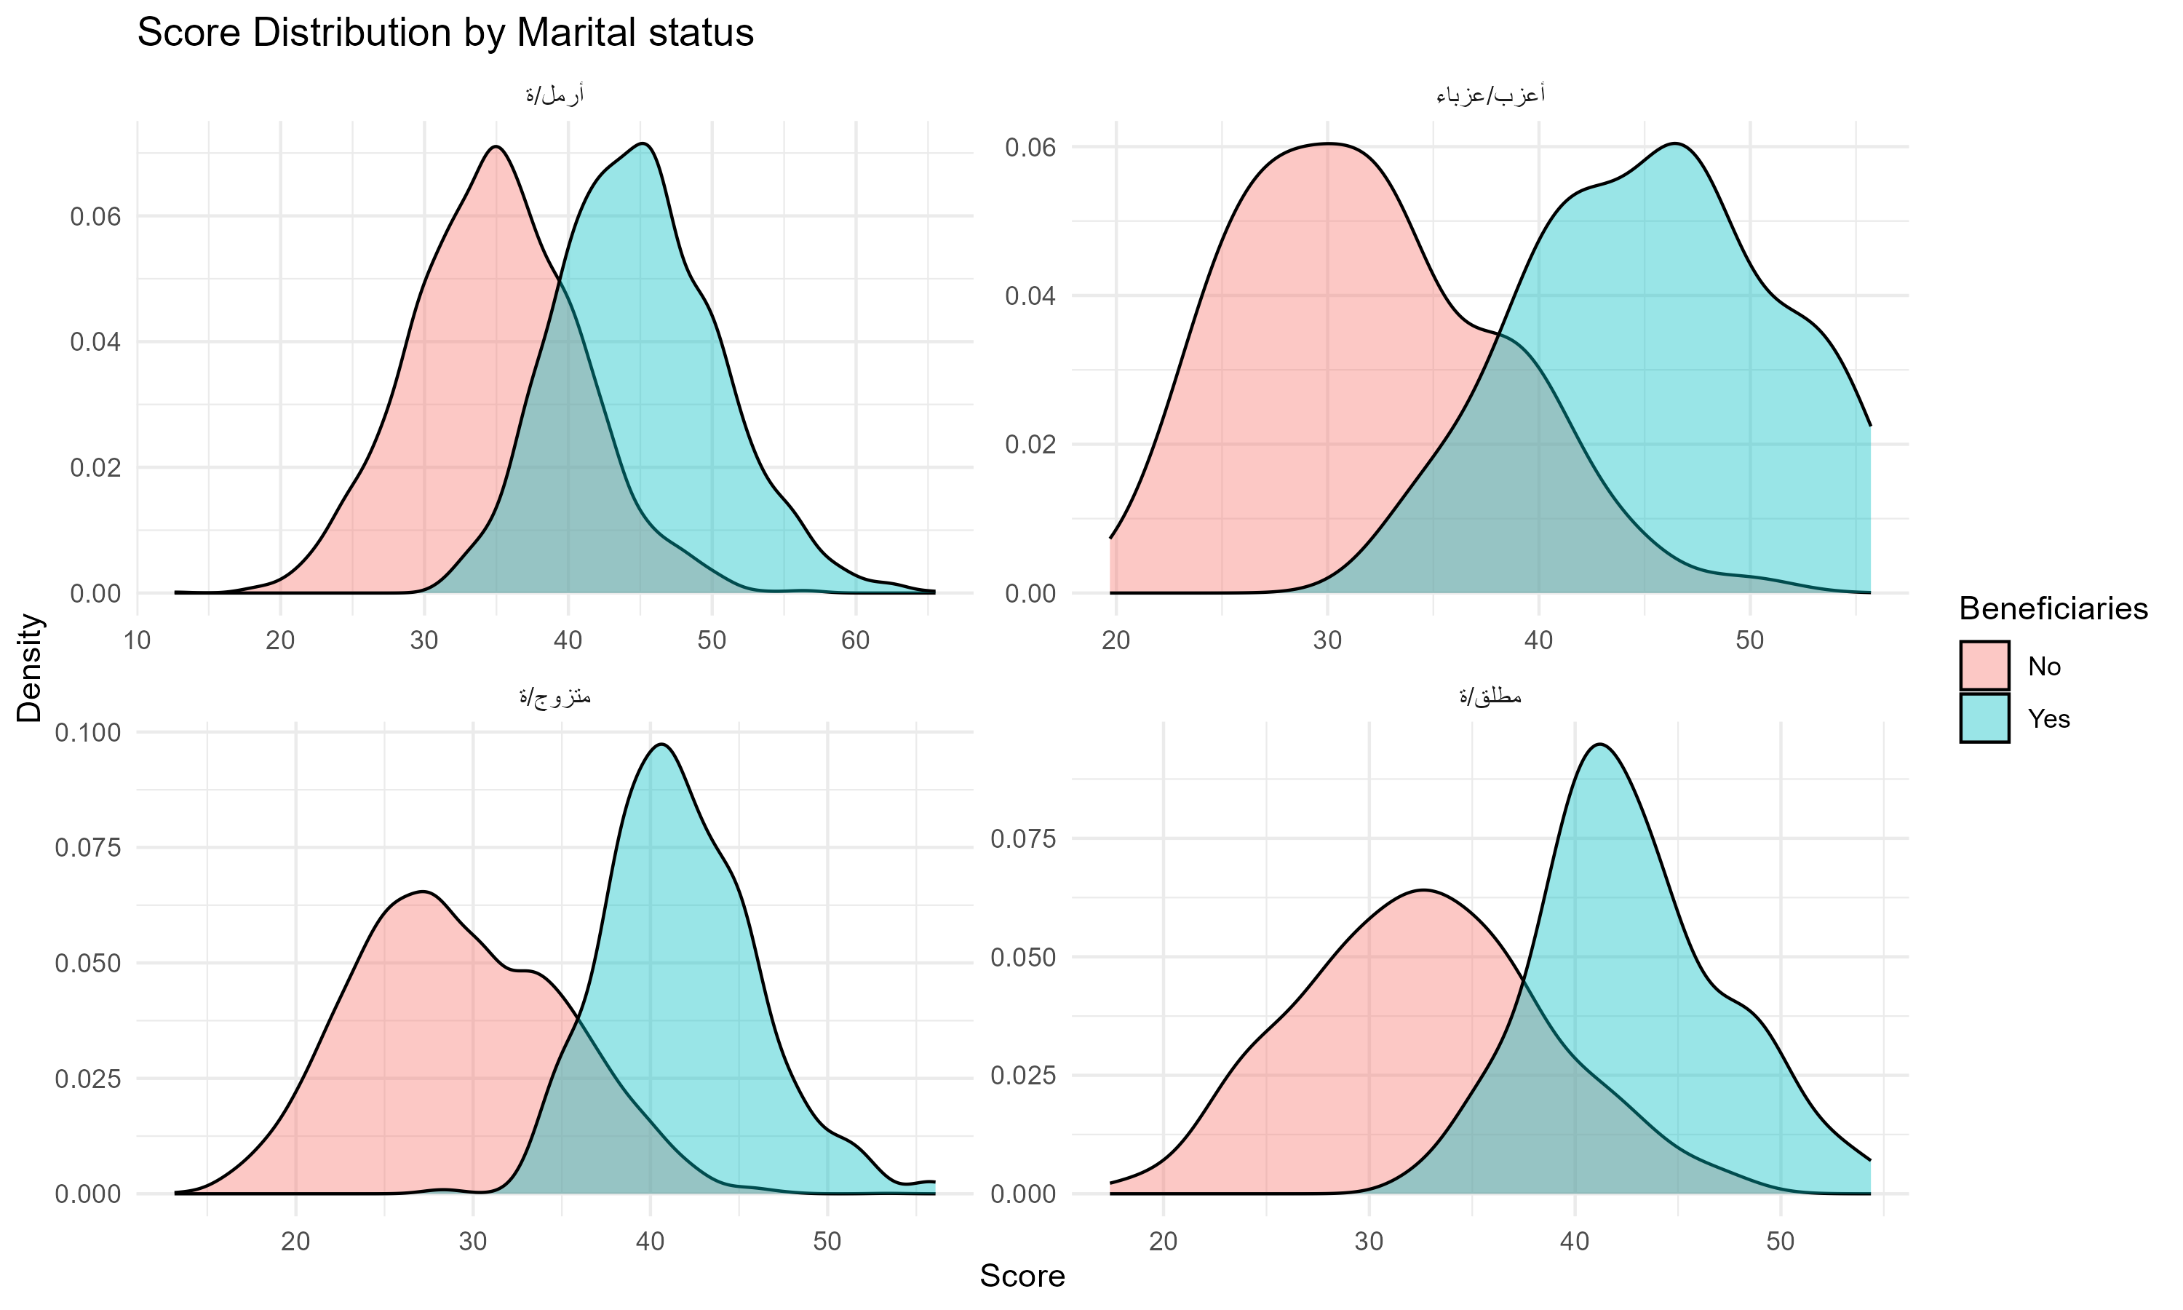
Marital status | No | Yes
أرمل/ة | 2670 | 1990
أعزب/عزباء | 92 | 28
متزوج/ة | 4504 | 394
مطلق/ة | 249 | 71

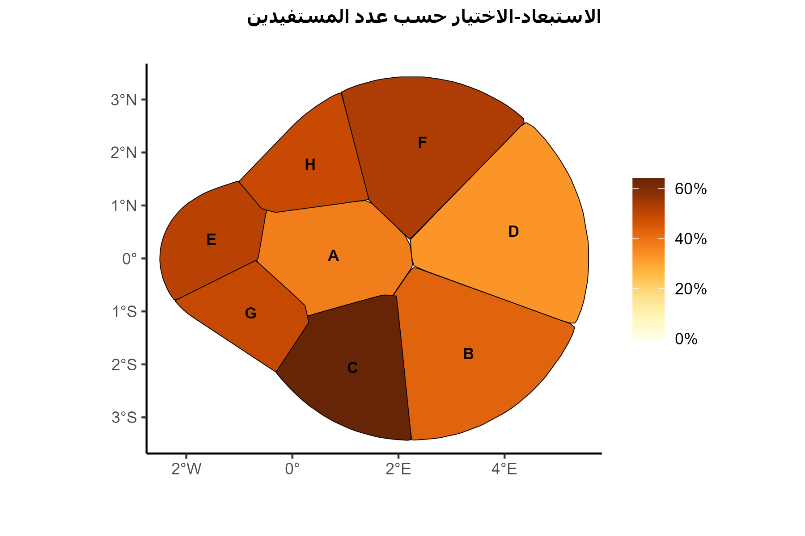
Governorate | incl_error | exc_error
أ | 0.76 | 0.37601626016
ب | 0.69565217391 | 0.43037974684
ج | 0.90625 | 0.64095744681
د | 0.5 | 0.32911392405
ه | 0.45614035088 | 0.51219512195
و | 0.98023715415 | 0.52909336942
ز | 0.97433704021 | 0.49165487977
ح | 0.97465437788 | 0.48634686347

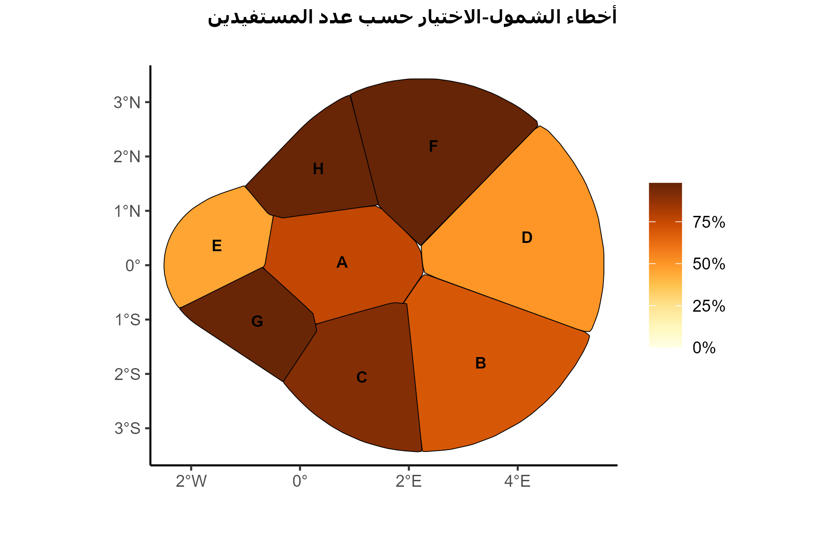
Governorate | incl_error | exc_error
أ | 0.76 | 0.37601626016
ب | 0.69565217391 | 0.43037974684
ج | 0.90625 | 0.64095744681
د | 0.5 | 0.32911392405
ه | 0.45614035088 | 0.51219512195
و | 0.98023715415 | 0.52909336942
ز | 0.97433704021 | 0.49165487977
ح | 0.97465437788 | 0.48634686347

